상품제안서
스칼라 8K 3단 자동 양우산 UPF50+ | 상품코드: F30004

 |  |  |  |  |  |  | 02-412-0044 | www.easy1.co.kr
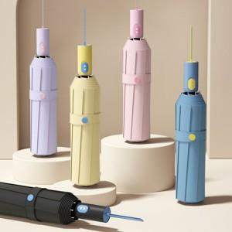

【상세/제작정보】 | <p><b><span style="font-size: 14pt;">* 100개 이상 손잡이1도 인쇄비지원/ 배송비 지원</span></b></p>

【인쇄/포장옵션】 | 실크, 원단 / 상품+종이케이스

【공급단가】 | 수량 | 100~ | 300~ | 500~ | 1,000~ | 3,000~
*VAT별도 | 단가 | 8,880원 | 8,730원 | 8,510원 | 8,360원 | 8,140원

【상품 URL】 | http://www.easy1.co.kr/src/goods_detail.php?gdno=30004

